상품제안서
주문제작 실크인쇄 릴홀더+에폭시 목걸이줄 | 상품코드: S48291

 |  |  |  |  |  |  | 02-713-8555 | www.synergygift.co.kr
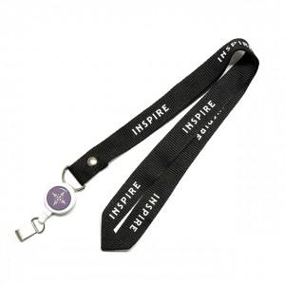 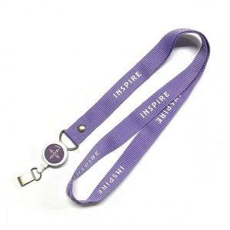 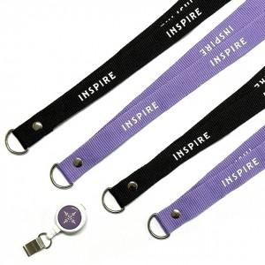

【상세/제작정보】

【인쇄/포장옵션】 | [줄] 실크, [홀더] 실크, [홀더] 에폭시 / OPP(비닐)

【공급단가】 | 수량 | 50~ | 100~ | 500~ | 1,000~ | 3,000~
*VAT별도 | 단가 | 9,300원 | 5,420원 | 4,150원 | 3,730원 | 3,660원

【상품 URL】 | https://www.synergygift.co.kr:443/src/goods_detail.php?gdno=48291

